상품제안서
장수거북 24K금도금 실버수저세트(거북받침+청홍수저집) | 상품코드: S43325

 |  |  |  |  |  |  | 02-713-8555 | www.synergygift.co.kr
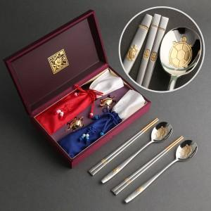

【상세/제작정보】 | <p><span style="font-size: 14pt;">※ 기본 숟가락 인쇄 / 젓가락 인쇄 별도 문의 바랍니다.</span></p>

【인쇄/포장옵션】 | 레이저 / 포장지포장

【공급단가】 | 수량 | 20~ | 100~ | 300~ | 500~ | 1,000~
*VAT별도 | 단가 | 36,250원 | 35,380원 | 33,930원 | 33,060원 | 32,480원

【상품 URL】 | https://www.synergygift.co.kr:443/src/goods_detail.php?gdno=43325

